4.3Matriz de Interacción de Pro
 | KLUANE DRILLING ECUADOR

 | MATRIZ DE INTERACCION DE PROCESOS

PROCESOS | Acción | Evidencia

PLANEACIÓN ESTRATÉGICA -COMERCIAL |  |  | 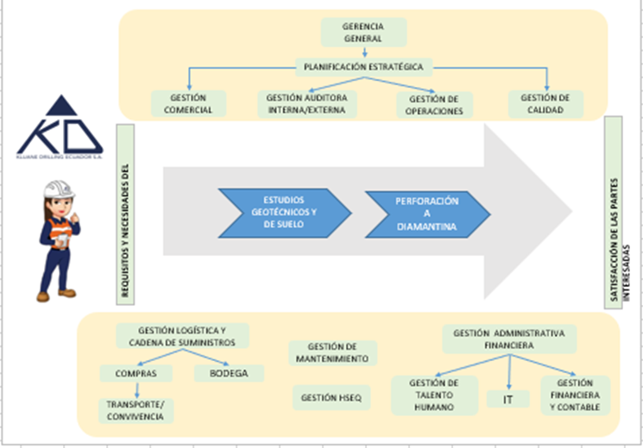
OPERACIONES - LOGISTICA
FINANCIERO
TALENTO HUMANO
COMPRAS - LOGÍSTICA
OPERACIONES-MANTENIMIENTO
 | ELEMENTOS DE ENTRADA | ELEMENTOS DE SALIDA
Elaborado por: | Líderes HSE internacionales (corporativo)
Revisado por:
Aprobado por:

ACV
